Sheet1
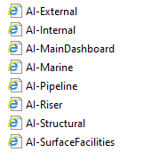
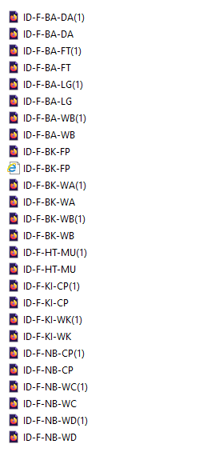
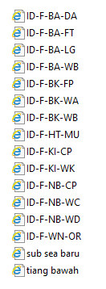
Pengerjaan akan dilakukan sesuai time sheet yang telah dibuat oleh Hafidz selaku leader web master PT. Medco E&P Indonesia dan akan diperiksa oleh Doddy Syahputra selaku Supervisor IT di PT. Medco E&P Indonesia
 |  |  |  |  | Asset Integrity Healtiness |  | Pengerjaan dan Peraturan Jasa Freelancer (3D & Illustrator)
No | Task | Qty | Payment
1 | Icon 3D | 6 | 150000 |  | Start : 27 October 2019
2 | Icon 2D |  |  |  | End : 10 October 2019
3 | Platform | 16 | 150000
4 | Platform Dashboard |  |  |  | Manager Team : Doddy Syahputra
5 | 3D Platform | 13 | 150000 |  | CP : PT. Medco E&P Indonesia
Berhak melakukan revisi dengan syarat yang sudah berlaku di surat perjanjian
6 | Asset Dashboard | 11 | 150000 |  | Ld : Hafidz, Sauki Adillah & Indra Destiyono
 | Total | 46 | 600000
 |  |  |  |  | Note : DP sudah dibayarkan sejumlah Rp. 1.000.000
 |  |  |  |  | Sisa dibayar ketika serah tangan design kepada Team Web Master PT.Medco E&P Indonesia
 |  |  |  |  | Perwakilan
 |  |  |  |  | DODDY SYAHPUTRA |  | SUMMER ART SHOP

 | ICON

 | Platform |  |  | 3D Platform |  | Asset Dashboard

